協会けんぽ申込書
生活習慣病予防健診申込書

この度は生活習慣病予防健診をお申し込み頂き、誠にありがとうございます。
以下の申込書をご記入頂き、メールでの送信、またはFAXにて承ります。
ご不明な点等ございましたら、下記の番号へお問い合わせください。
確認事項があればお電話させて頂く場合がございます。

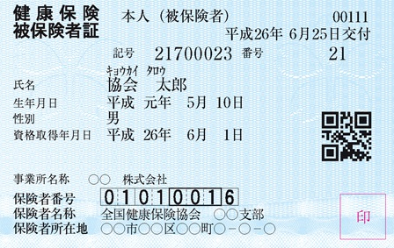
 |  |  |  |  |  |  |  | 記号
 |  |  |  |  |  |  |  | 番号
 |  |  |  |  |  |  |  | 保険者番号

 |  |  |  |  |  |  |  | 健診希望日 |  | 令和 | 年 | 月 | 日
 |  |  |  |  |  |  |  | 健診結果 送付先 |  | 〒 －
 |  |  |  |  |  |  |  |  |  | 市 区

フリガナ
氏名
性別
生年月日( 和暦) |  |  |  |  | 年 |  | 月 |  | 日
住所 |  |  | 〒 | ー
 |  |  |  | 市 |  | 区

電話番号 |  |  | 自宅 |  |  | ー |  |  | ー
 |  |  | 携帯 |  |  | ー |  |  | ー

健診内容 |  |  | ①健診の種類(一般・付加・胃なし)
 |  |  | ②胃の検査について(バリウム・胃カメラ)
 |  |  | ③胃カメラは鼻から・口から どちらを希望されますか？

 |  |  | ④一般健診と併用 乳がん検診(40歳以上)、子宮がん検診

 |  |  | ⑤一般健診と併用する項目(自費)
 | 〒655-0046 神戸市垂水区舞子台7丁目2-1
 | E-mail | kensin-support@m-kouseikai.com
 | TEL 078-782-0055 FAX 078-785-0028 |  |  |  |  |  |  | 医療法人浩生会 舞子台病院 健診センター

